Data Flow
 | Data Flow（draw.io より更新 2026-09-22）
 | 復路。ノード定義は下表。図は draw.io

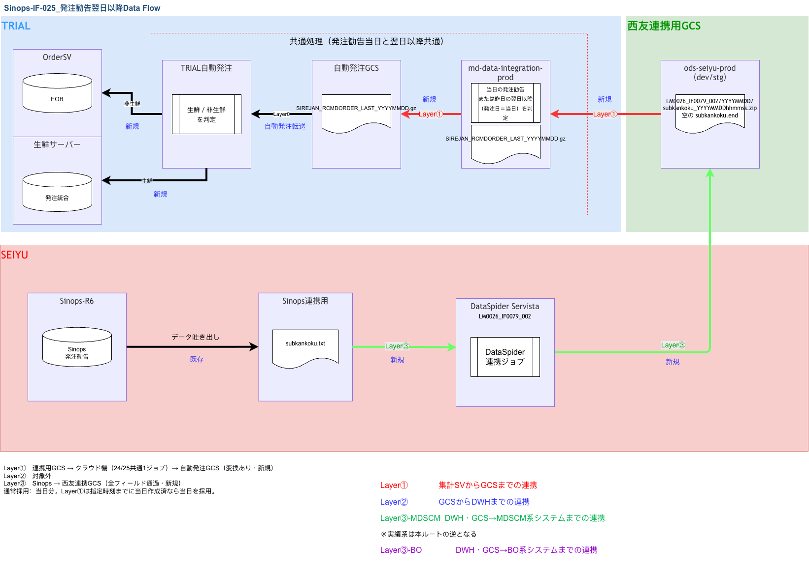

■ Data Flow ノード定義（Server／IP／テーブル／ファイル）
各箱の Server／IP／テーブル／ファイル。未確定は TBD-DF-xx（09 と同一）。Cloud Run Jobs。永続ディスクなし

順 | ノード（図の箱） | 役割 | Server名／サービス | IP／接続先 | テーブル名／オブジェクト | ファイル名 | 備考・確定状態
1 | Sinops（MDSCM） | 勧告の発生元 | Sinops / MDSCM（西友 Azure 側） | TBD-DF-01（西友側ホスト／接続先） | —（アプリ出力。DBテーブル直読みしない） | 当日: 勧告元データ／翌日以降: 同系統 | Layer③ の入力源。IP・正式ホスト名は西友側確認
2 | DataSpider Layer③ | Sinops→連携用GCSへ全フィールド配置（型変換・選別なし） | 西友 Azure DataSpider（DSS） | TBD-DF-02（西友 DS 実行ホスト／NAT） | —（DSS ジョブ。本IFは二次加工しない） | 出力物理: kankoku_YYYYMMDDhhmmss.gz／subkankoku_YYYYMMDDhhmmss.gz（論理は .txt） | 毎日 gz 2本。各 gz の後に空の kankoku.END / subkankoku.END。採用判定・型変換はしない（Layer①）
3 | 連携用 GCS | 会社間の唯一通路・ファイル正本 | GCS / Bucket: ods-seiyu-prod（dev/stg） | —（オブジェクトストレージ。PSC/NAT 経由。端点IPは TBD-DF-03） | — | kankoku_YYYYMMDDhhmmss.gz / subkankoku_YYYYMMDDhhmmss.gz | 松尾申請の連携用バケット。クラウド機PJ外
4 | SCM連携クラウド機 | プル・採用判定・変換・プッシュ | Cloud Run Jobs（ProjectD／仮称） 起動: Hinemos | TBD-DF-04（Cloud Run 出口／VPCコネクタ／NAT） | 参照のみ（自動発注GCS上）: JIHA.BUMON_ZONE JIHA.ZONE_LOGIC | IN: 当日 kankoku_* または昨日の subkankoku_*（発注日＝当日） / OUT: SIREJAN_RCMDORDER_LAST_YYYYMMDD.gz | 本機永続ステージングなし。一時領域のみ。GKE不使用
5 | 自動発注 GCS | 発注IFの受け皿 | TRIAL 自動発注 GCS（既存。TBD-06） | TBD-DF-05（自動発注GCS端点） | JIHA.BUMON_ZONE／JIHA.ZONE_LOGIC（Ordertype参照） | SIREJAN_RCMDORDER_LAST_YYYYMMDD.gz | 連携用GCSとは別。クラウド機PJ外
6 | Layer0（自動発注GCP） | 生鮮／非生鮮を判定 | TRIAL 自動発注 GCP | TBD-DF-06（転送基盤・OrdreSV） | 非生鮮は OrderSV の EOB。生鮮は発注統合 | SIREJAN_RCMDORDER_LAST_YYYYMMDD.gz | 生鮮は生鮮サーバーの発注統合へ転送。非生鮮は既存で OrderSV の EOB。変換は Layer①

■ データの流れ（矢印）
① Sinops → ② DataSpider(L3) → ③ 連携用GCS（kankoku_*.gz / subkankoku_*.gz の後に .END）
③ 連携用GCS → ④ md-data-integration-prod（L1）：当日の発注勧告、または昨日の翌日以降（発注日＝当日）を判定 → 変換
④ md-data-integration-prod → ⑤ 自動発注GCS（SIREJAN_RCMDORDER_LAST_YYYYMMDD.gz）
⑤ 自動発注GCS → ⑥ Layer0。生鮮は生鮮サーバーの発注統合。非生鮮は既存で OrderSV の EOB

